Накладная-№3
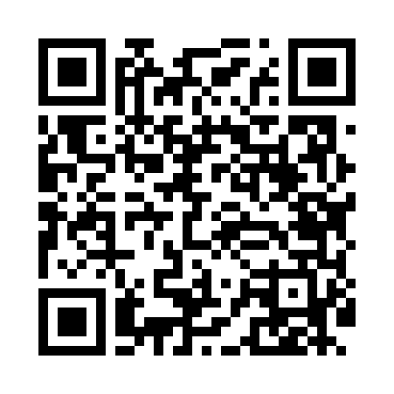
Номер товарно-транспортной накладной: |  |  | Торговый представитель: Karimov Amirjon
Поставщик: Toshkent falcon fly 2 |  |  | Телефон торгового представителя: +
Дата отгрузки: 17.12.2025 |  |  | Контрагент: """" Klient
Дата консигнации: |  |  | Адрес:
Доставщик: |  |  | Телефон:
Телефон доставщика:
Время заказа: 17.12.2025 12:03:14
№ | Штрих-код | Название товаров (работ,услуг) | Количество | Количество в кейсе | Цена | Сумма
 |  |  | 42 |  |  | 130.5
1 | 6915120140632 | Складная пластиковая корзина для белья DB-140 -63 | 5 | 5 шт. | 3 | 15
2 | 6937547509014 | Щетка для унитаза A01 DB-152-435 | 5 | 5 шт. | 3.20 | 16
3 | 6912346753783 | Складная пластиковая корзина для белья DB-140 -64 | 3 | 3 шт. | 3 | 9
4 | 6912345614053 | Складная пластиковая корзина для белья 35×25× 15 см DB-140-53 | 5 | 5 шт. | 2 | 10
5 | 6901451401290 | Складная пластиковая корзина для белья 37×27× 26 см DB-140-129 | 3 | 3 шт. | 3.30 | 9.90
6 | 6901451401337 | Складная пластиковая корзина для белья 36×25× 20 см, 18 литров DB-140-133 | 5 | 5 шт. | 2.80 | 14
7 | 6925080201184 | Ручной совок с веником для уборки пола DB-83- 125 | 5 | 5 шт. | 2.30 | 11.50
8 | 6915120140625 | Складная пластиковая корзина для белья DB-140 -62 | 5 | 5 шт. | 2 | 10
9 | 6850196981003 | Коврики напольные для ванной комнаты 60*90 DB -98-100 | 2 | 2 шт. | 9.80 | 19.60
10 | 6920240023475 | Коврики напольные для ванной комнаты В большо й каропке 60 шт50*80CM XP-23-47 | 3 | 3 шт. | 3.70 | 11.10
11 | 2102373098184 | Коврики напольные для ванной комнаты, 60×90 с м, DB-98-18 | 1 | 1 шт. | 4.40 | 4.40
Итого: 130.5$|->UZS: 1,631,250.00

